Estadísticas
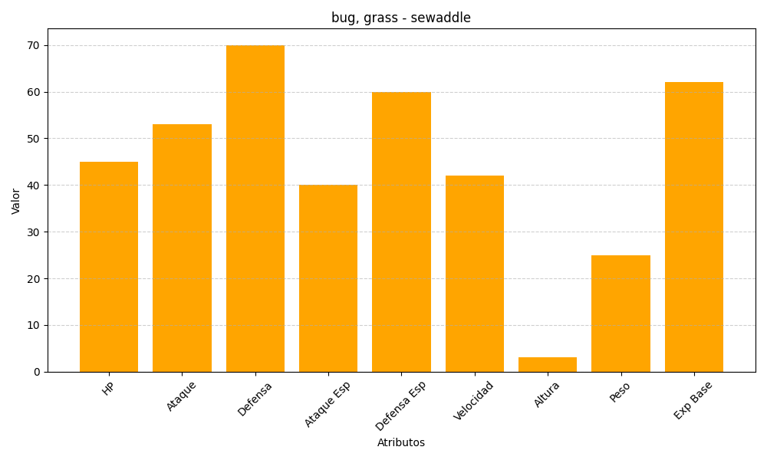
ID | Nombre | Tipo | HP | Ataque | Defensa | Ataque Especial | Defensa Especial | Velocidad | Altura | Peso | Experiencia Base
540 | sewaddle | bug, grass | 45 | 53 | 70 | 40 | 60 | 42 | 3 | 25 | 62

